Sheet1
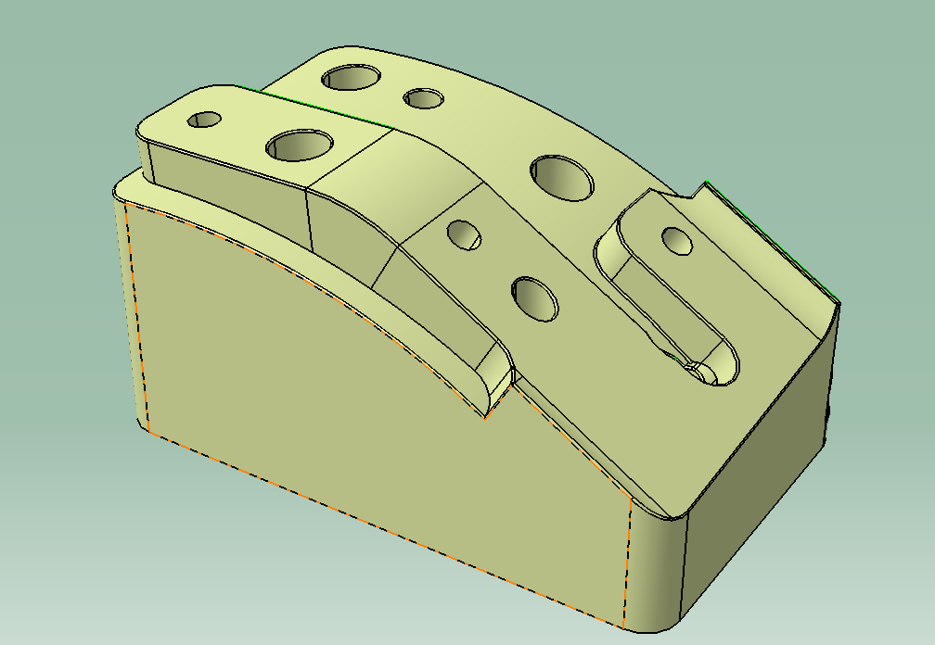

M8螺纹孔

∅10.2通孔

 | ∅

∅16台阶孔，M8螺纹孔深20mm

